信用交易
融资融券市场交易数据统计(2023-12-13)

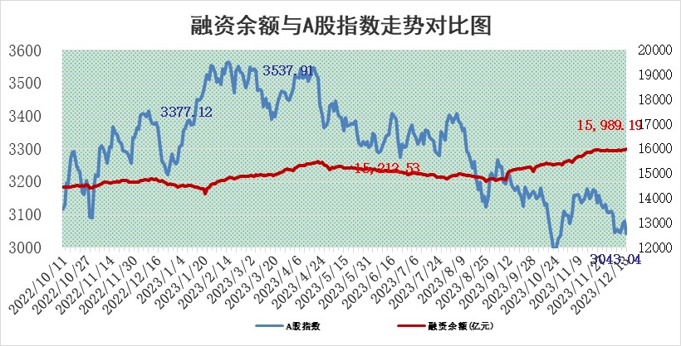
标的证券 | 融资融券余额（亿元） | 融资余额（亿元） | 融券余额（亿元） | 融资买入额（亿元） | 融资融券规模变化（亿元） | 融资余额增幅(‰) | 融券余额增幅(%)
统计数据 | 16,756.22 | 15,989.19 | 757.13 | 584.63 | 13.24 | 1.22 | -0.85

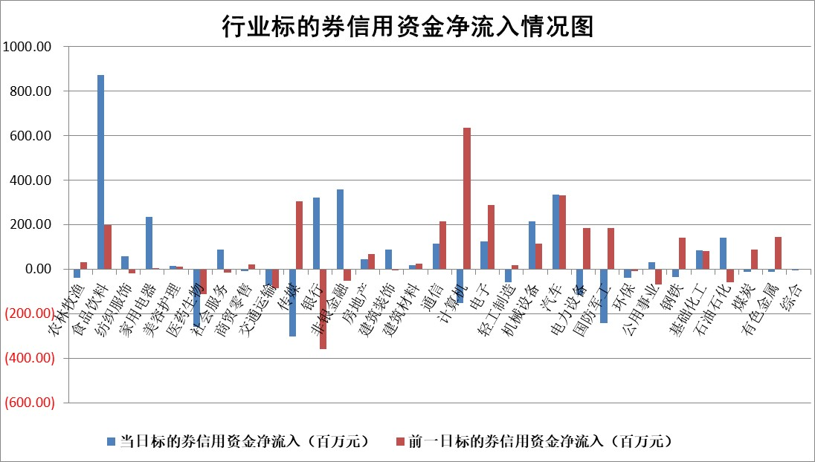

 |  |  |  |  |  |  |  | 2

标的基金代码 | 标的基金简称 | 融资余额/市值(%) | 融资余额增幅(%) | 融资买入额/成交金额(%) | （融资余额净增额-融券余额净增额）/市值(‱) | 融券余额降幅(%) | ABS[（融资余额净增额-融券余额净增额）/市值净增额-1](%)
159902 | 华夏中小板ETF | 0.00 | 0.00 | 0.00 | 0.00 | 0.00 | 100.00
159915 | 易方达创业板ETF | 3.71 | 2.61 | 74904.17 | 10.96 | 11.11 | 105.86
159919 | 嘉实沪深300ETF | 3.45 | 1.24 | 9.23 | 4.78 | 21.03 | 102.60
159920 | 华夏恒生ETF | 67.50 | -0.77 | 10.57 | -52.46 | 1.53 | 47.35
159922 | 嘉实中证500ETF | 1.44 | -16.54 | 317.80 | -25.51 | 1.33 | 76.04
159925 | 南方沪深300ETF | 0.18 | 0.70 | 0.02 | 0.12 | 0.00 | 100.09
159928 | 消费ETF | 1.16 | 1.55 | 6.13 | 2.15 | 8.73 | 100.80
159934 | 易方达黄金ETF | 245.23 | -0.24 | 1.12 | -58.70 | 0.00 | 159.45
159939 | 全指信息技术ETF | 0.89 | -0.79 | 89.17 | -0.65 | 1.12 | 99.42
159940 | 全指金融地产ETF | 0.12 | -0.46 | 0.00 | -0.06 | 0.00 | 99.97
159995 | 半导体芯片ETF | 2.80 | 0.57 | 108.77 | 0.95 | -3.79 | 100.92
159997 | 天弘中证电子ETF | 1.78 | 1.04 | 2.78 | 3.17 | 1.27 | 102.32
159998 | 天弘中证计算机主题ETF | 0.55 | -12.85 | 0.05 | -7.66 | 1.67 | 96.75
510050 | 华夏上证50ETF | 8.58 | 1.89 | 405.74 | 16.72 | 13.48 | 111.64
510180 | 华安上证180ETF | 0.56 | 0.68 | 4.50 | 0.42 | 17.81 | 100.24
510880 | 华泰柏瑞红利ETF | 0.34 | -3.32 | 1.63 | -1.13 | 1.08 | 98.63
510900 | 易方达恒生H股ETF | 81.76 | -1.69 | 12.09 | -140.40 | 0.00 | 18.57
511010 | 5年期国债ETF | 14.15 | -0.26 | 0.09 | -3.64 | 0.00 | 126.50
511380 | 可转债及可交换债券ETF | 7.46 | 4.06 | 34.45 | 29.12 | 0.00 | 147.37
512000 | 全指证券ETF | 8.22 | 1.38 | 22.91 | 11.32 | 0.31 | 111.44
512010 | 沪深300医药卫生ETF | 5.58 | 1.35 | 176.82 | 7.55 | 0.47 | 111.24
512070 | 沪深300非银ETF | 2.43 | -0.62 | 125.72 | -0.47 | 27.85 | 99.67
512400 | 南方中证申万有色金属ETF | 2.83 | 1.58 | 0.74 | 1.45 | -101.10 | 100.87
512580 | 广发中证环保产业ETF | 1.85 | -0.35 | 0.71 | -0.58 | 1.93 | 94.30
512660 | 国泰中证军工ETF | 3.36 | -0.97 | 7.72 | -3.14 | 0.64 | 96.68
512800 | 华宝中证银行ETF | 15.37 | -0.23 | 2.25 | 7.12 | 42.76 | 104.50
512980 | 广发中证传媒ETF | 1.00 | 4.86 | 295.74 | 4.87 | 2.22 | 96.74
515030 | 华夏中证新能源汽车ETF | 2.64 | 2.98 | 20.41 | 7.72 | 0.27 | 103.40
515050 | 华夏中证5G通信主题ETF | 1.20 | 0.62 | 4.13 | 0.39 | -9.68 | 100.48
515070 | 华夏中证人工智能ETF | 2.98 | 10.86 | 10.40 | 29.35 | 1.29 | 172.62
标的股票比较指标 |  | 融资余额/流通A股市值(%) | 融资余额增幅(%) | 融资买入额/成交金额(%) | （融资余额净增额-融券余额净增额）/流通A股市值(‱) | 融券余额降幅(%) | ABS[（融资余额净增额-融券余额净增额）/流通A股市值净增额-1](%)
前十名标的个股 |  | 阳光城 | 安记食品 | 海亮股份 | 奥雅股份 | 华如科技 | 上海艾录
 |  | 搜于特 | 神马电力 | 广信股份 | 亨迪药业 | 开普云 | 百洋医药
 |  | 紫鑫药业 | 奥雅股份 | 瑞联新材 | 安记食品 | 瑞德智能 | 汇隆新材
 |  | 嘉凯城 | 国新文化 | 同益中 | 汉威科技 | 粤传媒 | 力诺特玻
 |  | 宋都股份 | 汉威科技 | 光大银行 | 国新文化 | 久盛电气 | 建工修复
 |  | 美好置业 | 维海德 | 南玻A | 汉仪股份 | 美利云 | 佳缘科技
 |  | 中天金融 | 龙头股份 | 苏州科达 | 科力尔 | 洪涛股份 | 麦澜德
 |  | 庞大集团 | 霍普股份 | 丛麟科技 | 龙头股份 | 兆日科技 | 博瑞医药
 |  | 泽达易盛 | 华测导航 | 有研粉材 | 拓新药业 | 欧陆通 | 创意信息
 |  | 蓝光发展 | 汉仪股份 | 百普赛斯 | 剑桥科技 | 安博通 | 奥雅股份
后十名标的个股 |  | 步步高 | 恒信东方 | 步步高 | 信雅达 | 宝莫股份 | 克来机电
 |  | 鸿达兴业 | 凡拓数创 | 鸿达兴业 | 英诺特 | 欧比特 | 中钢洛耐
 |  | 天沃科技 | 中南传媒 | 天沃科技 | 零点有数 | 秦港股份 | 万辰生物
 |  | 金圆股份 | 信雅达 | 金圆股份 | 凡拓数创 | 渝三峡A | 新朋股份
 |  | 哈工智能 | 百洋医药 | 哈工智能 | 恒信东方 | 好当家 | 泰胜风能
 |  | 正邦科技 | 格科微 | 正邦科技 | 骏成科技 | 广西广电 | 兆威机电
 |  | 华铁股份 | 华明装备 | 华铁股份 | 新劲刚 | 皇氏集团 | 岳阳兴长 | ;
 |  | 中国中期 | 新劲刚 | 中国中期 | 上海钢联 | 华仁药业 | 瑞泰新材
 |  | 慧辰股份 | 英诺特 | 慧辰股份 | 天益医疗 | 新力金融 | 超达装备
 |  | 新华联 | 泰胜风能 | 新华联 | 万辰生物 | 中红医疗 | 华纳药厂
说明：1.以上普通交易数据和信用交易数据皆以交易日收盘后数据为基准；2.上述标的证券总数据只计算标的证券市场总数据，不包括从标的证券中调出去标的证券数据，所以与交易所公布的总值略有不同； 3.上述行业采用申万一级行业分类；4.以上标的基金和标的个股中比较的6个指标值中：前5个（从左至右）为正向指标，值越大排名越靠前；第6个为逆向指标，值越小，排名越靠前；5.第6个指标中ABS[]表示求绝对值，其主要用于考量信用资金相对净流入对股价相对净变化的贡献程度；6.数据来源：wind，交易所。

 | 证券代码 | 新增融资余额 | 融资买入额 | 融资买入增幅前10
远大智能 | 002689 | 28175353 | 42268582 | 199%
亚太股份 | 002284 | 21555247 | 34242865 | 82%
赛诺医疗 | 688108 | 72122899 | 101076547 | 78%
湖南发展 | 000722 | 66023557 | 137112987 | 75%
柘中股份 | 002346 | 14584119 | 36845980 | 58%
国城矿业 | 000688 | 24683149 | 48240585 | 54%
兆新股份 | 002256 | 1985058 | 4066269 | 52%
凯美特气 | 002549 | 33806472 | 61340055 | 52%
华昌达 | 300278 | 13474542 | 19303225 | 48%
新华联 | 000620 | 27311937 | 39201759 | 43%

 | 证券代码 | 新增融资余额 | 融资买入额 | 融资买入增幅前10
兔宝宝 | 002043 | 73310337 | 89923983 | 334%
捷昌驱动 | 603583 | 26026415 | 31686727 | 262%
湘财股份 | 600095 | 94196837 | 132280449 | 252%
中谷物流 | 603565 | 49103883 | 60098371 | 234%
中青宝 | 300052 | 24215352 | 31377809 | 98%
顾家家居 | 603816 | 138518545 | 188424210 | 78%
喜临门 | 603008 | 31503289 | 48351944 | 77%
财信发展 | 000838 | 10831830 | 17666790 | 74%
苏州银行 | 002966 | 10578096 | 19143736 | 72%
金诚信 | 603979 | 23858538 | 36098133 | 60%

